Input
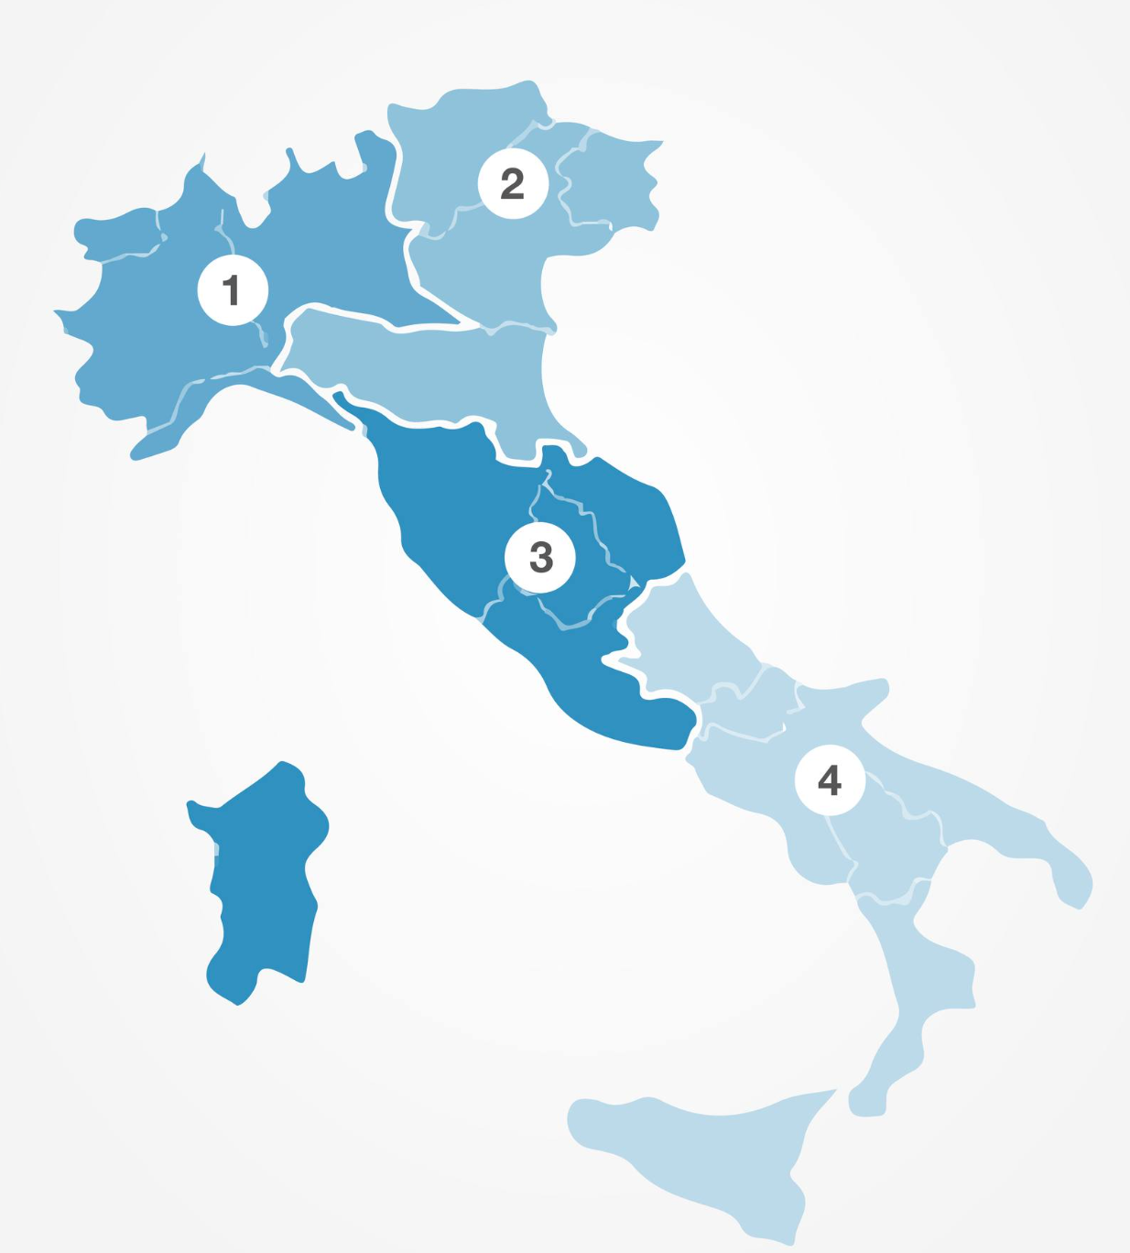
 | Numero di Famiglie | Bosch | Candy | Samsung | Miele | ElectroLux | Indesit | LG
Area 1 | 730000 | 66280 | 34260 | 51970 | 88800 | 32890 | 97230 | 35232
Area 2 | 400000 | 54390 | 37120 | 48160 | 85590 | 64560 | 9230 | 22446
Area 3 | 700000 | 52980 | 60800 | 80910 | 21180 | 9080 | 24990 | 21804
Area 4 | 500000 | 25780 | 29880 | 55810 | 35560 | 93230 | 73380 | 13362
Totale | 2330000 | 199430 | 162060 | 236850 | 231130 | 199760 | 204830 | 92844

